全体像
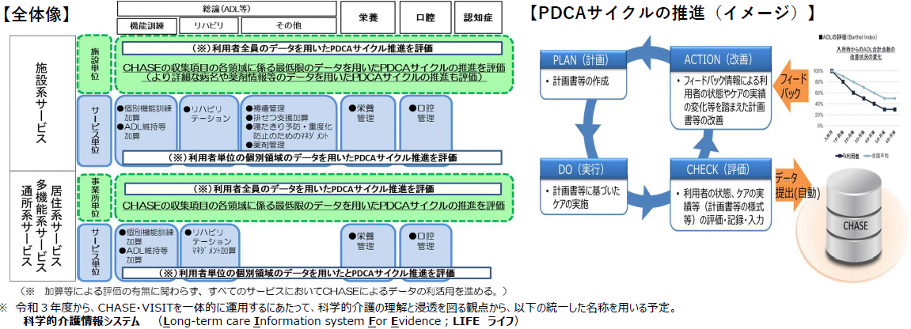

（出典）第199回社会保障審議会介護給付費分科会 資料1「令和3年度介護報酬改定の主な事項」

